功能评估-P0
海外达人分销 CRM 功能评估P0——主流程

功能项 | 49

优先级 | 流程 | 功能 | 功能说明 | 待确认信息 | 页面示意
P0 | 商务建联 → 达人确认合作 | 01.01 合作确认及注册 | 商务发送注册邀请码/链接给达人注册； 邀请码/链接属商务专属唯一，达人仅能通过邀请码/链接进行注册； 页面入口设在“达人管理—达人列表”，保留“邀请达人”入口及“邀请链接”弹窗，弹窗展示 商务专属邀请码以及可以用于发送给达人的注册链接； |  | 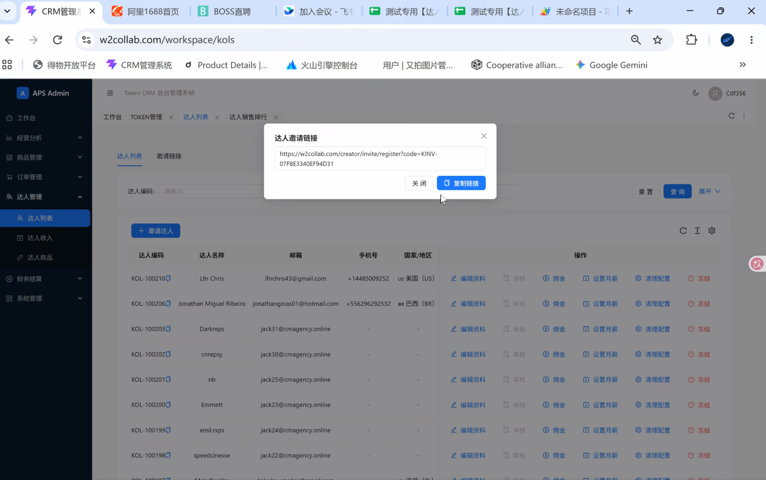
P0 | 达人注册账号 | 02.01 精简注册表单 | 达人通过链接进入注册页面，页面展示：商务邀请码（已自动填写，只读）、账户名、邮箱、密码、二次填写密码；选填项：手机号、WhatsApp、核心社媒平台、核心社媒ID 达人获取邀请码，进入系统登录页点击注册，商务邀请码留空且为必填项，其他信息与链接展现一致 |  | 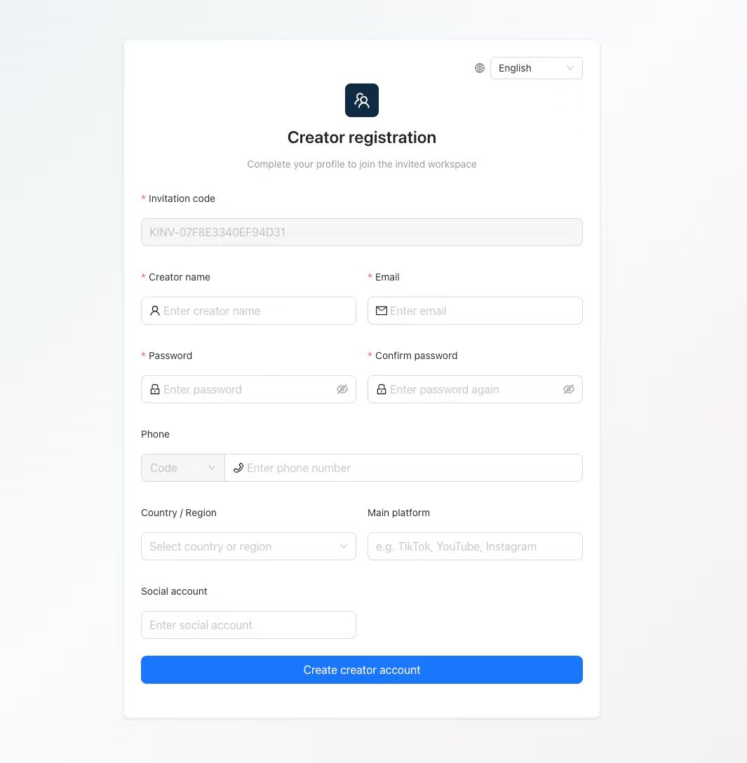
P0 | 达人注册账号 | 02.02 注册校验与重复处理 | 达人邮箱唯一规则，邮箱即为系统账号； 重复提交不得生成多个身份； 提示已有账号及后续处理方式。
P0 | 达人注册账号 | 02.03 登录与密码管理 | 注册后用邮箱账号+密码可登录； 提供忘记密码入口，可用邮箱验证重置密码； 禁用账号不能继续访问。
P0 | 注册完成 → 生成唯一 ID | 03.01 唯一身份生成 | 注册即生成唯一达人 ID，终身固定； ID格式：系统自动生成，格式为3位字母+数字，3位字母随机，数字按照达人注册顺序顺延，如ASD001； 达人注册完成后系统显示达人状态为“待审核”
P0 | ID 已生成 → 等待商务配置 | 03.02 账号与推广状态区分 | 商务通过达人列表搜索达人ID/邮箱找到该达人进行信息审核编辑； 达人列表对商务只展示已绑定的达人list，未绑定达人仅支持精准搜索； 列表查询补充达人名称，支持按达人ID、名称、邮箱查询、重置、刷新及分页； |  | 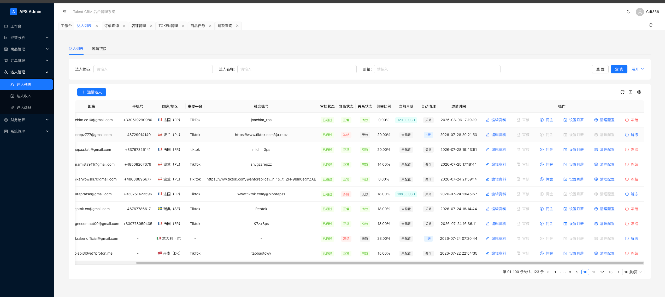
P0 | 商务核对信息 | 04.01 达人列表与详情维护 | 达人列表展示达人名称、WhatsApp/手机号、邮箱、核心社媒平台及社媒ID、佣金比例、邀请时间、邀请人、审核状态（待审核/已通过）、登录状态（正常/冻结/异常）、关系状态（待推广/推广中/待更新/无效） 提供资料编辑、审核、佣金信息、预付金额（原系统为设置月薪）、清理配置、冻结/解冻入口； 清理配置=运营可手动设置x天未出单达人自动清理，或者手动完成清理，确认清理后自动删除达人关联的微店商品链接，清理记录补充关联商品的清理状态、清理时间、原因及失败原因，便于核对微店链接删除结果。 | 清理配置需关联微店【待验证】
P0 | 商务核对信息 | 04.02 商务绑定 | 状态为“待审核”时，审核入口点亮，点击弹框达人资料编辑，审核页展示达人名称、WhatsApp/手机号（含国际区号）、核心社媒平台、核心社媒ID、邮箱、达人ID、保存后返回列表，商务完成首次保存后状态更新为“已通过”；不可再次审核，邮箱与唯一ID只读。 每位达人必须绑定一位在职商务，但是否绑定商务不影响推广，只影响订单结算，若未绑定有效商务，达人状态则显示待更新，待更新期间产生的佣金归管理员所有 注册时按邀请关系自动绑定商务，达人资料仍须由商务审核；不因自动绑定而跳过审核。 |  | 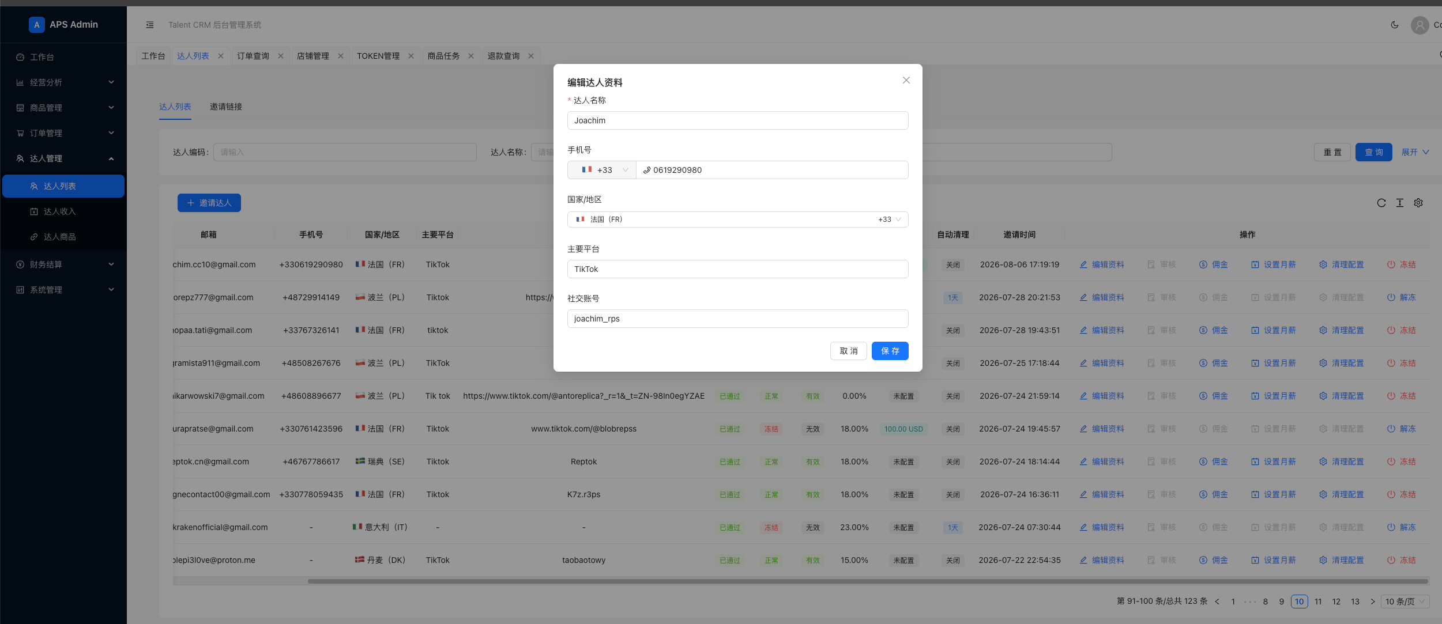
P0 | 商务填写佣金比例 | 04.03 佣金规则配置 | 佣金未设置时，关系状态为“待推广”，点击弹窗佣金配置页； 必填项：佣金比例、达人邀请码、下拉选择平台（100+平台）【多选】代购平台地址、备注栏、达人推广表格；填写完成后达人状态更新为“推广中”，佣金比例关联本项配置记录； 代购平台及地址为对应情况，需可维护（新增/删除） 保留规则版本、生效时间及修改记录 达人列表及达人商品详情可查看当前佣金比例，并关联本项配置记录； |  | 原系统没有，需新增
P0 | 商务为所属达人申请预付 | 05.01 预付金额申请及附件 | 商务提交预付申请后，系统自动生成唯一编号的审批单，关联原预付申请及对应达人，并纳入“财务结算”任务列表，类型标记为“达人预付”，状态为“待审核”； 审批单包含申请商务、达人、预付金额、币种、原因、期望支付日期、收款账户、是否从后续佣金抵扣、附件。审批单及任务关联成功后，通知审批人处理；审批人可查看详情、通过或填写原因驳回。 通过后，同一任务转为“待支付”，进入支付登记流程；驳回后状态为“已驳回”，流程结束。审批单、预付申请和财务结算任务的状态同步更新，保留审批人、审批时间及操作记录。 |  | 原系统没有，需新增
P0 | 提交 → 超管审批 | 05.02 审批与待支付状态 | 审批通过后由财务在系统外打款，授权人员在系统内登记支付结果并上传支付凭证；完成后状态更新为“已支付”，保留实际支付金额、币种、支付时间及操作人； 对选择“从后续佣金抵扣”的已支付预付单，系统将实际支付金额记为达人佣金账户的支出，并记录待抵扣金额。预付金额从可结算佣金余额中扣减，余额允许为负数；后续产生的可结算佣金逐步冲抵该负数余额。累计可结算佣金超过预付金额，且抵扣后的余额达到提现门槛时，达人方可申请提现。 未选择抵扣的预付单不记录待抵扣金额。支付记录同步至达人收入及预付流水。
P0 | 商品管理 → 店铺管理 → 查询店铺 | 06.01 商品管理：店铺管理 | 按店铺编码、店铺名称、渠道查询，支持重置、刷新、分页及店铺编码复制； 展示店铺编码、名称、渠道、源店铺标记、自动复制池、微店店铺标识、授权状态及过期时间、商品/订单/退款接口状态、商品容量及启停状态。 |  | 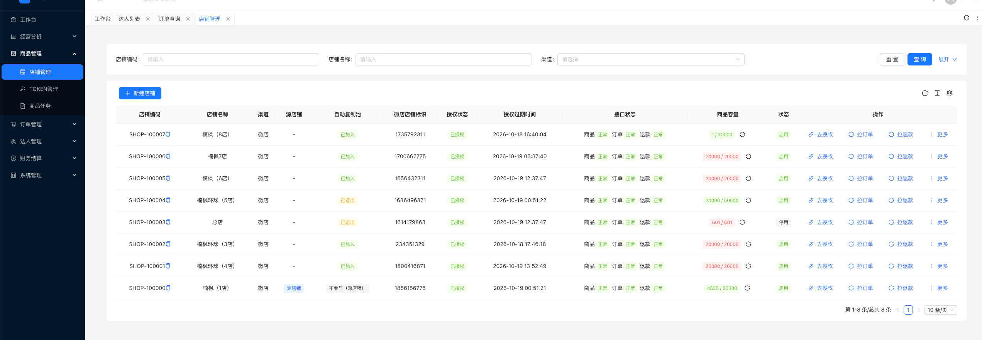
P0 | 店铺管理 → 新建或编辑店铺 | 06.02 店铺管理：店铺资料与容量配置 | 提供新建店铺入口，必填：店铺名称、店铺渠道（下拉 目前仅微店）、最大商品数量（默认值20000）； 列表展示当前商品数/最大商品数及容量刷新入口。
P0 | 店铺资料登记 → 完成渠道授权 | 06.03 店铺管理：授权及接口状态 | 每个店铺提供“去授权”入口，展示授权状态、授权过期时间； 新建店铺后点击“去授权”跳转微店授权页面完成微店与系统接入； 分别展示商品、订单、退款接口是否正常，供判断店铺能否参与后续业务。
P0 | 授权店铺 → 配置源店与复制池 | 06.04 店铺管理：源店铺及自动复制池 | 区分源店铺与承接复制的店铺； 列表展示自动复制池“已加入”“已退出”“不参与（源店铺）”； 池内可用容量供Token目标渠道选择时展示，未指定目标店铺时从对应渠道的自动复制池分配。
P0 | 店铺管理 → 启停及日常维护 | 06.05 店铺管理：启停状态与维护入口 | 列表展示启用/停用状态，并提供“更多”操作入口； 店铺维护需与源店标记、复制池和授权状态联动，避免将不可用店铺误作后续目标。
P0 | 店铺管理 → 手动拉取订单及退款 | 06.06 店铺管理：拉订单与拉退款 | 店铺行提供“拉订单”“拉退款”操作，按所选店铺触发数据获取； 结果进入现有订单、退款同步与查询流程。
P0 | Token管理 → 选择达人及目标渠道 | 06.07 Token管理：生成参数填写 | 生成商品Token时选择达人、目标渠道，填写商品数量和有效分钟； 达人可按名称、编码或邮箱搜索； 目标渠道显示自动池剩余容量； 默认数值：有效分钟1440、商品数量1； |  | 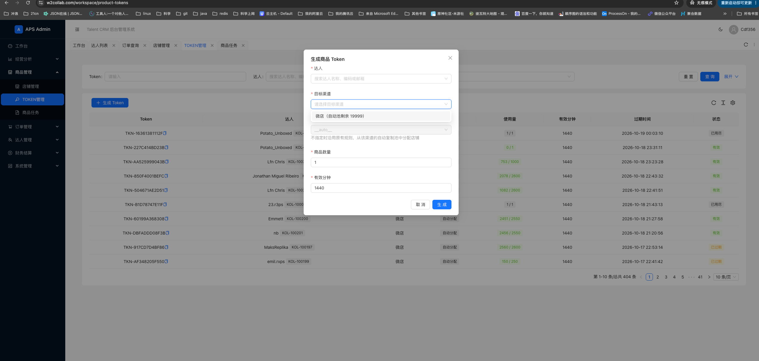
P0 | 生成Token → 确定目标店铺 | 06.08 Token管理：目标店铺与容量关联 | 生成弹窗提供目标店铺选择； 不指定时沿用自动分配规则，从目标渠道自动复制池分配店铺； Token可用商品数量与店铺池容量关联。
P0 | 生成Token → 查询并复制使用 | 06.09 Token管理：列表、查询与复制 | 按Token、达人、目标渠道查询并分页； 列表展示Token、达人、目标渠道、目标店铺、使用量、有效分钟、过期时间和状态；支持复制Token，商务填入已部署脚本的Google表格，手动运行链接复制转换。 |  | 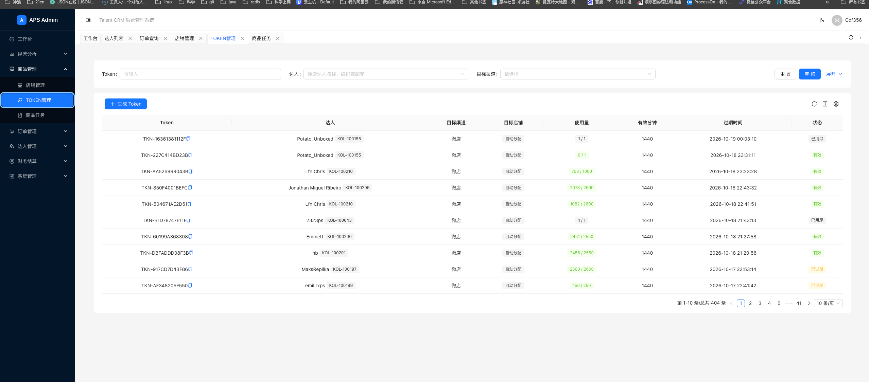
P0 | 商务使用Token → 跟踪额度与有效期 | 06.10 Token管理：使用量与状态管理 | 显示已使用数量/可用总量、到期时间； 包含“有效”“已用尽”“已过期”状态，供商务判断是否需要重新生成Token。
P0 | 商务运行表格脚本 → 形成商品任务 | 06.11 商品任务：任务生成与关联 | 商务使用Token在现有Google表格脚本中发起商品复制转换后，系统需能查询对应商品任务及处理结果； 衔接关系为Token关联达人、目标渠道及店铺，再关联任务中生成的商品ID，供后续销售归属使用。
P0 | 商品任务 → 查询处理状态 | 06.12 商品任务：列表与筛选 | 按任务编号、目标渠道、状态查询，支持重置、刷新、分页及任务编号复制； 列表展示任务编号、目标渠道、状态、结果汇总、错误原因、创建时间、完成时间及“查看明细”入口。 |  | 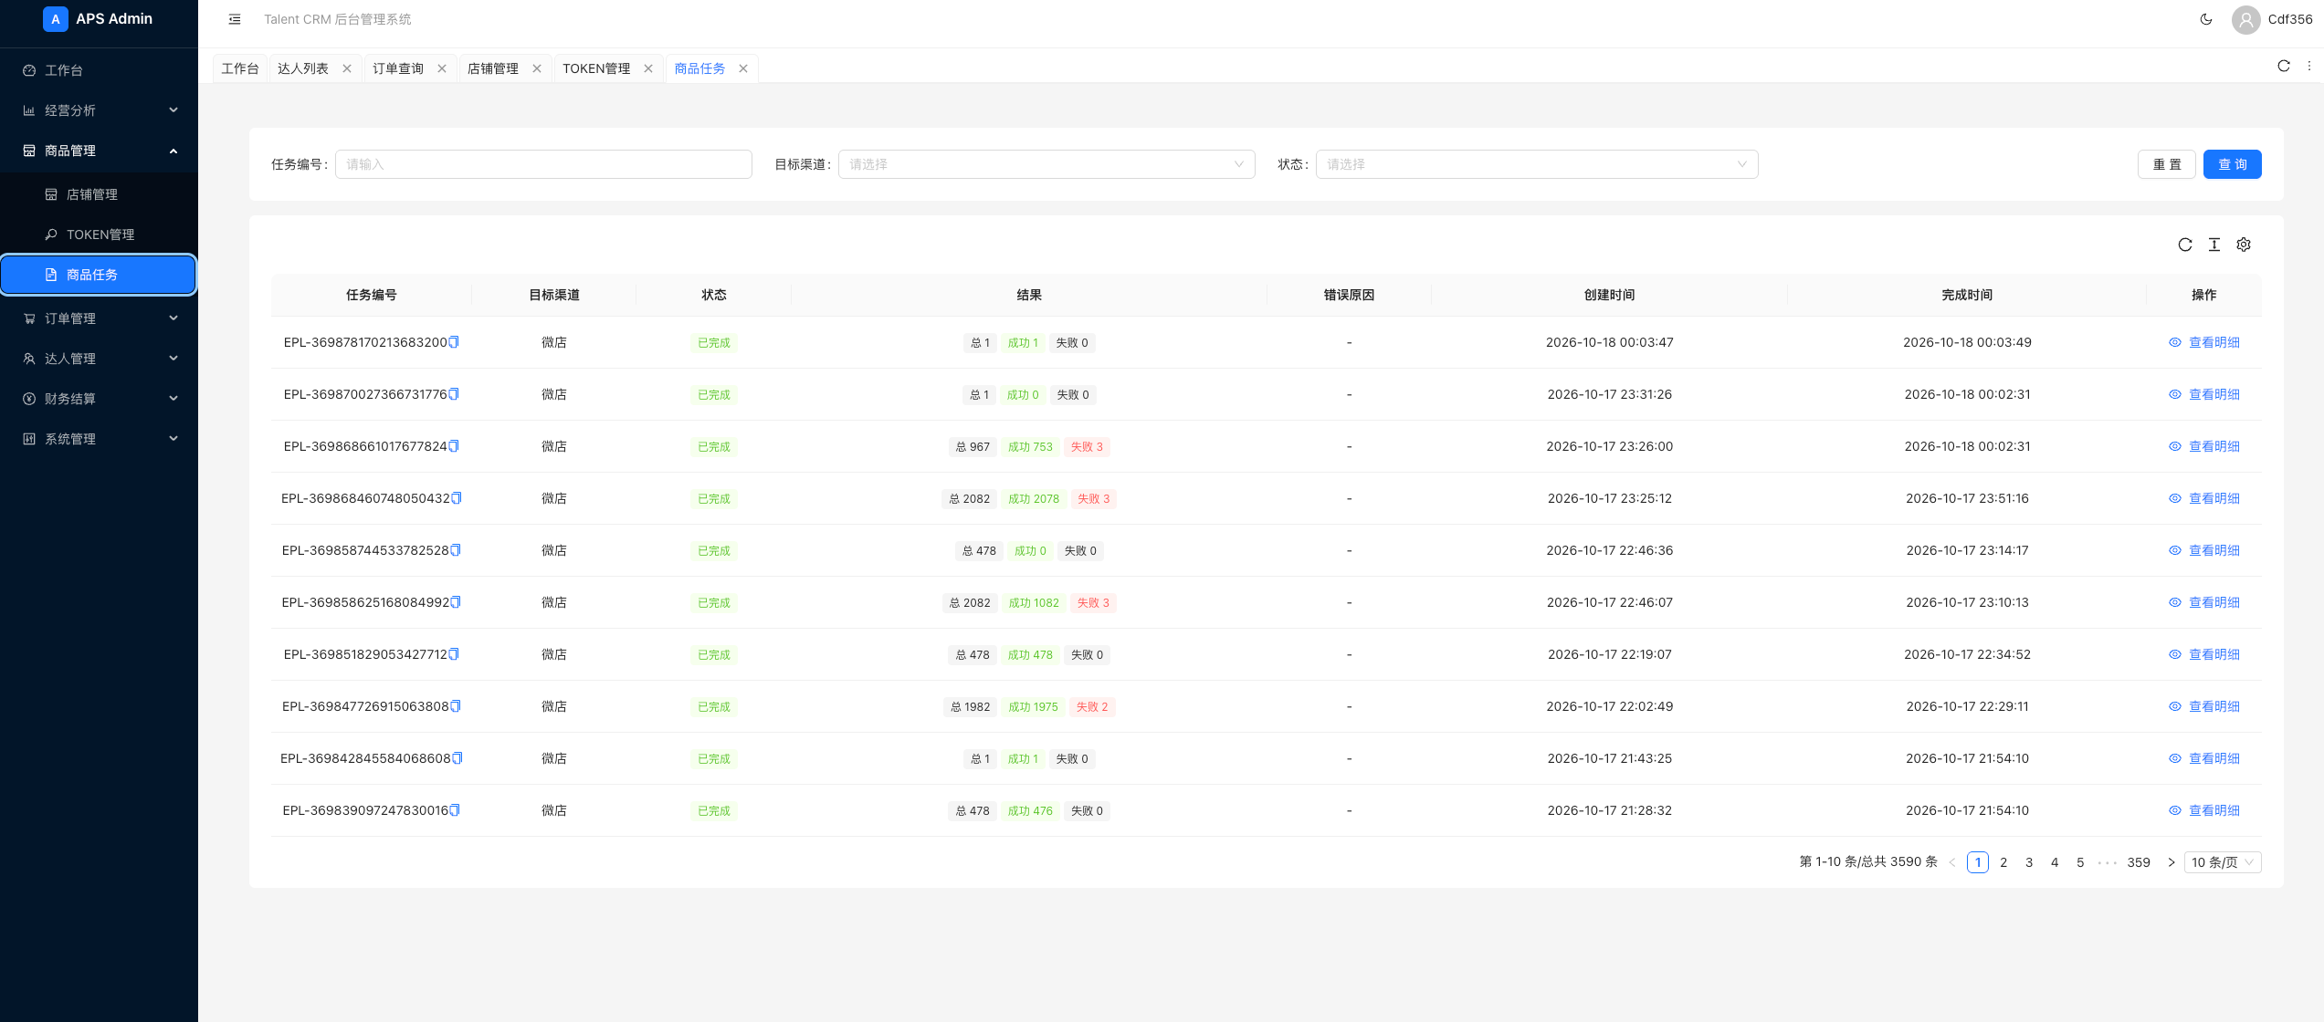
P0 | 商品任务 → 查看数量与异常 | 06.13 商品任务：结果汇总与错误原因 | 展示总数量、成功数量、失败数量及任务级错误原因，帮助定位未完成或异常的商品处理； “已完成”任务仍可能包含失败项，应结合明细确认实际结果。
P0 | 查看任务明细 → 核对新旧商品 | 06.14 商品任务：新旧商品明细与链接 | 明细展示序号、来源渠道、旧商品ID、来源店铺、来源商户号、目标渠道、目标店铺、新商品ID、新商品链接、状态和失败原因； 提供旧商品ID复制和新商品链接打开入口，便于核对复制结果。 |  | 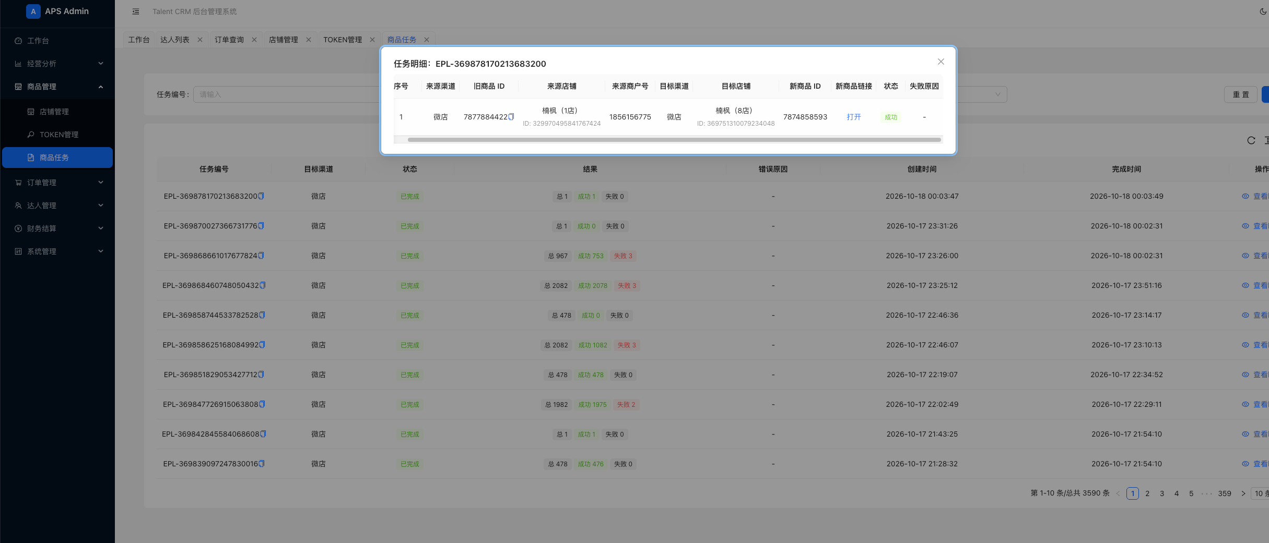
P0 | 复制结果核对 → 对接达人商品归属 | 06.15 商品任务：结果关联与后续衔接 | 以Token关联的达人及任务结果中的目标店铺、新商品ID建立可追溯对应关系，衔接现有订单拉取和归属匹配； 原商品ID、来源店铺及新商品链接保留为核对依据。 页面归属“达人管理—达人商品”：按链接编码、达人（名称/ID/邮箱）、目标店铺筛选，支持查询、重置、刷新、分页。 列表展示链接编码、商品名称及主图、达人、目标店铺/渠道、新商品ID及链接、来源商品ID/渠道、当前佣金比例、销量、支付金额、状态、清理状态、创建时间。 查看商品链接详情：补充来源链接、访问次数、累计支付金额、清理时间、清理原因、清理失败原因；支持编码/商品ID复制、来源及新商品链接打开与复制。 清理结果衔接04.01，商品映射衔接订单及退款查询；销售数据以本表统计口径为准。 |  | 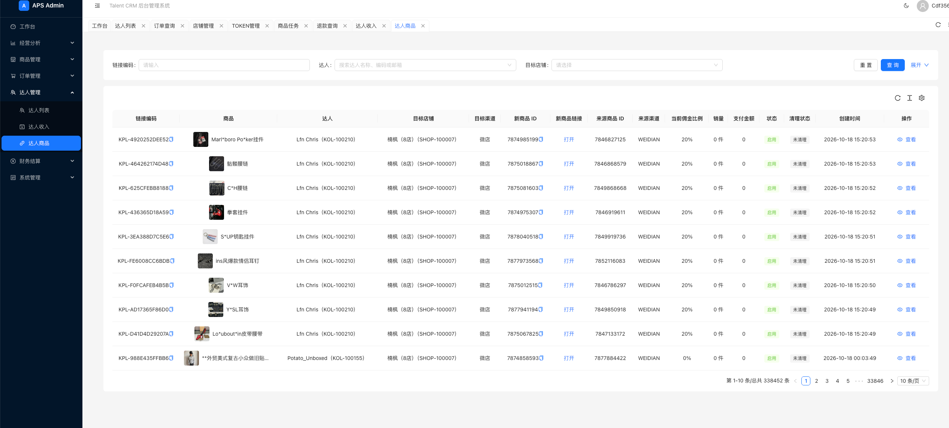
P0 | 商务离职 → 标记状态 | 07.01 商务状态与转交时间 | 商务本人或管理员标记商务账号离职或禁用，支持预定生效时间； 管理员可分配新商务继承当前账号所有达人； 新商务需在职且具备接收权限。
P0 | 超管分配达人 | 07.02 单个及批量再分配 | 单个或批量选择达人，立即或未来生效； 达人信息仅更新邀请人/商务，其他信息不变； 达人推广表格内若带有商务名则同步更新（建议推广表格内不放）
P0 | 转交生效 → 划分业绩 | 07.03 历史与新增业务归属 | 以订单支付成功时间与转交生效时间为准，确定成交金额及退款金额的商务归属；订单后续发生退款时，退款金额归属该订单对应的商务，并扣减其业绩；
P0 | 离职后尚未转交 | 07.04 公司归属空档 | 商务账号已标注离职，但未绑定新商务时间内成交的金额属于无主业绩，业绩计算在管理员账号下，不影响达人端口佣金记录和结算
P0 | 转交时仍有待办 | 07.05 待审核流程交接 | 未完成收款、提现及预付待办转交新商务或指定人； 已完成审批保留原记录。
P0 | 微店生成订单 → CRM 同步 | 08.01 购买路径与真实订单取样 | 【待验证】按照达人ID关联的商品ID生成的订单拉回系统 取样覆盖“商品创建任务 → 达人商品链接 → 订单 → 退款 → 账务流水 → 提现占用”链路；用任务编号、链接编码、目标店铺和新商品ID核对关联结果。 一个订单可有多个商品/SKU行，逐行核对达人映射；订单数按本表统计口径去重。
P0 | 订单发生 → 定义有效成交 | 08.02 订单状态与统计口径 | 【待验证】形成待支付、已支付、完成、取消、部分及全额退款状态字典； 订单状态、退款状态、退款类型分别记录和展示；“无退款、退款中、退款成功”用于补充退款状态，“仅退款、退货退款”用于补充退款类型。 保留本表待支付、已支付、完成、取消及部分/全额退款口径，完整状态映射仍待接口验证；销售按支付时间、成功退款按退款成功时间统计。
P0 | 微店生成订单 → CRM 同步 | 09.01 店铺授权与字段验证 | 【待验证】逐店核验订单、退款、商品、推广及结算来源； 补核订单号、店铺/商户号、支付与下单时间、商品及SKU、达人映射、商品金额/运费/订单总额/支付金额；退款补核退款单号、原订单、退款商品行、类型、状态、金额、申请及成功时间。 订单链路中的佣金、店铺应收及提现占用分别核对来源；截图金额不能代替本表已定计算口径。
P0 | 定时同步订单及退款 | 09.02 增量同步与状态更新 | 【待验证】在接口条件满足时按五分钟更新；分页、限流、游标和重试，历史订单后续退款也能同步。 订单与退款分别同步并关联至原订单商品行；同一订单多笔退款按各退款单保留，状态更新不重复新增记录。 同步结果供订单查询、退款查询、链路追溯及统计使用；退款金额和件数按微店回传，不以退款中状态直接计为成功退款。
P0 | 接口之外的文件接入 | 09.03 Excel CSV 导入兜底 | 【待验证】系统拉回订单失误/故障，可由人工下载微店商品成交订单手动上传，订单信息需包括商品ID，系统按照手动上传的订单信息和状态完成关联；保留真实数据截至时间。
P0 | 查询订单与同步状态 | 09.04 订单列表详情及任务监控 | 【待验证】订单筛选、详情、来源、最后成功同步时间、缺字段及失败任务； 订单查询：按订单号、渠道、店铺筛选，查询、重置、刷新、分页；列表展示订单号、渠道、店铺、达人、订单/退款状态、支付金额、运费、支付时间及创建时间，支持复制订单号、查看详情和进入链路。 订单详情：展示商户号、商品金额、运费、订单总额、支付金额、下单/支付时间；商品行展示图片、名称、商品ID、SKU、达人、数量、单价、实付及状态。 退款查询：按退款单号、订单号、渠道筛选；列表展示退款单号、原订单号、渠道、店铺、达人、退款类型/状态、退款金额、申请/成功时间，支持查询、重置、刷新、分页及单号复制。 退款详情：展示上述退款基础信息及商户号，逐行列出退款商品图片、名称、商品ID、SKU、达人、数量和退款金额。 订单链路：串联商品创建任务、达人商品链接、订单、退款、账务流水及提现占用；按商品行查看来源/目标商品ID、达人、数量和支付金额。 账务流水展示流水号、主体、类型、方向、金额、比例及业务时间；提现占用展示提现单号、状态、占用金额、原始佣金、剩余快照、提交及打款时间。各金额与18—20项的计算和付款记录衔接。 保留原任务监控要求，展示来源、最后成功同步时间、缺字段和失败任务。 |  | 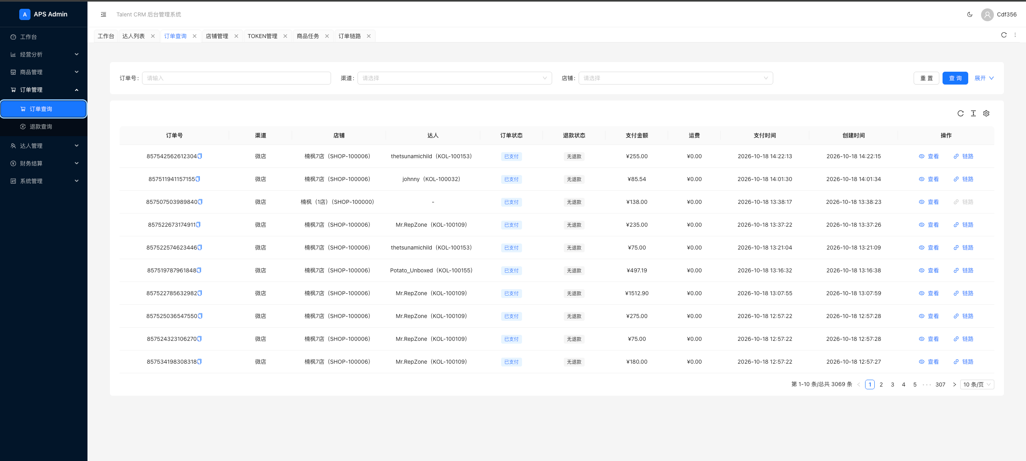
P0 | 无法匹配 → 人工处理 | 10.01 人工匹配池 | 【待验证】列出未匹配、缺规则和证据冲突，查看依据、指定达人、填写原因并记录操作。 从订单详情、商品链接及订单链路查看来源/目标商品、达人映射等证据；订单未显示达人时保留未匹配状态，进入人工匹配池处理。
P0 | 已匹配订单被修正 | 10.02 修正与关联数据重算 | 【待验证】保留归属前后值，更新达人、商务和商品统计； 影响已付款佣金时生成差额，不覆盖付款记录。 修正后同步反映至订单/退款明细、达人商品及链路；历史商务归属仍按05.03、05.04处理。
P0 | 匹配成功 → 预估佣金 | 11.01 计佣基数 | 【待验证】佣金=有效金额x佣金比例，有效金额为微店后台显示订单可提现金额，订单状态与达人绑定
P0 | 达人及后台查看佣金 | 11.02 佣金明细与余额核对 | 显示预估总佣金、可提现、申请占用、已付金额； 明细可追到订单及规则； 后台入口“达人管理—达人收入”：按达人名称/ID/邮箱、付款类型及日期区间查询；列表展示达人、邀请人/商务、销售订单数/件数、佣金余额及冻结金额、期间已打款=佣金金额+预付金额、最近打款时间，设置流水、记预付金额入口。 汇总展示期间实际已支付、关联达人数、期间订单数及售出商品件数；付款流水关联既有提现与预付记录，明细可追溯订单、规则及支付凭证。 保留预估总佣金、冻结佣金、可提现、申请占用及已付金额的区分；期间已打款与当前佣金余额分别展示。 |  | 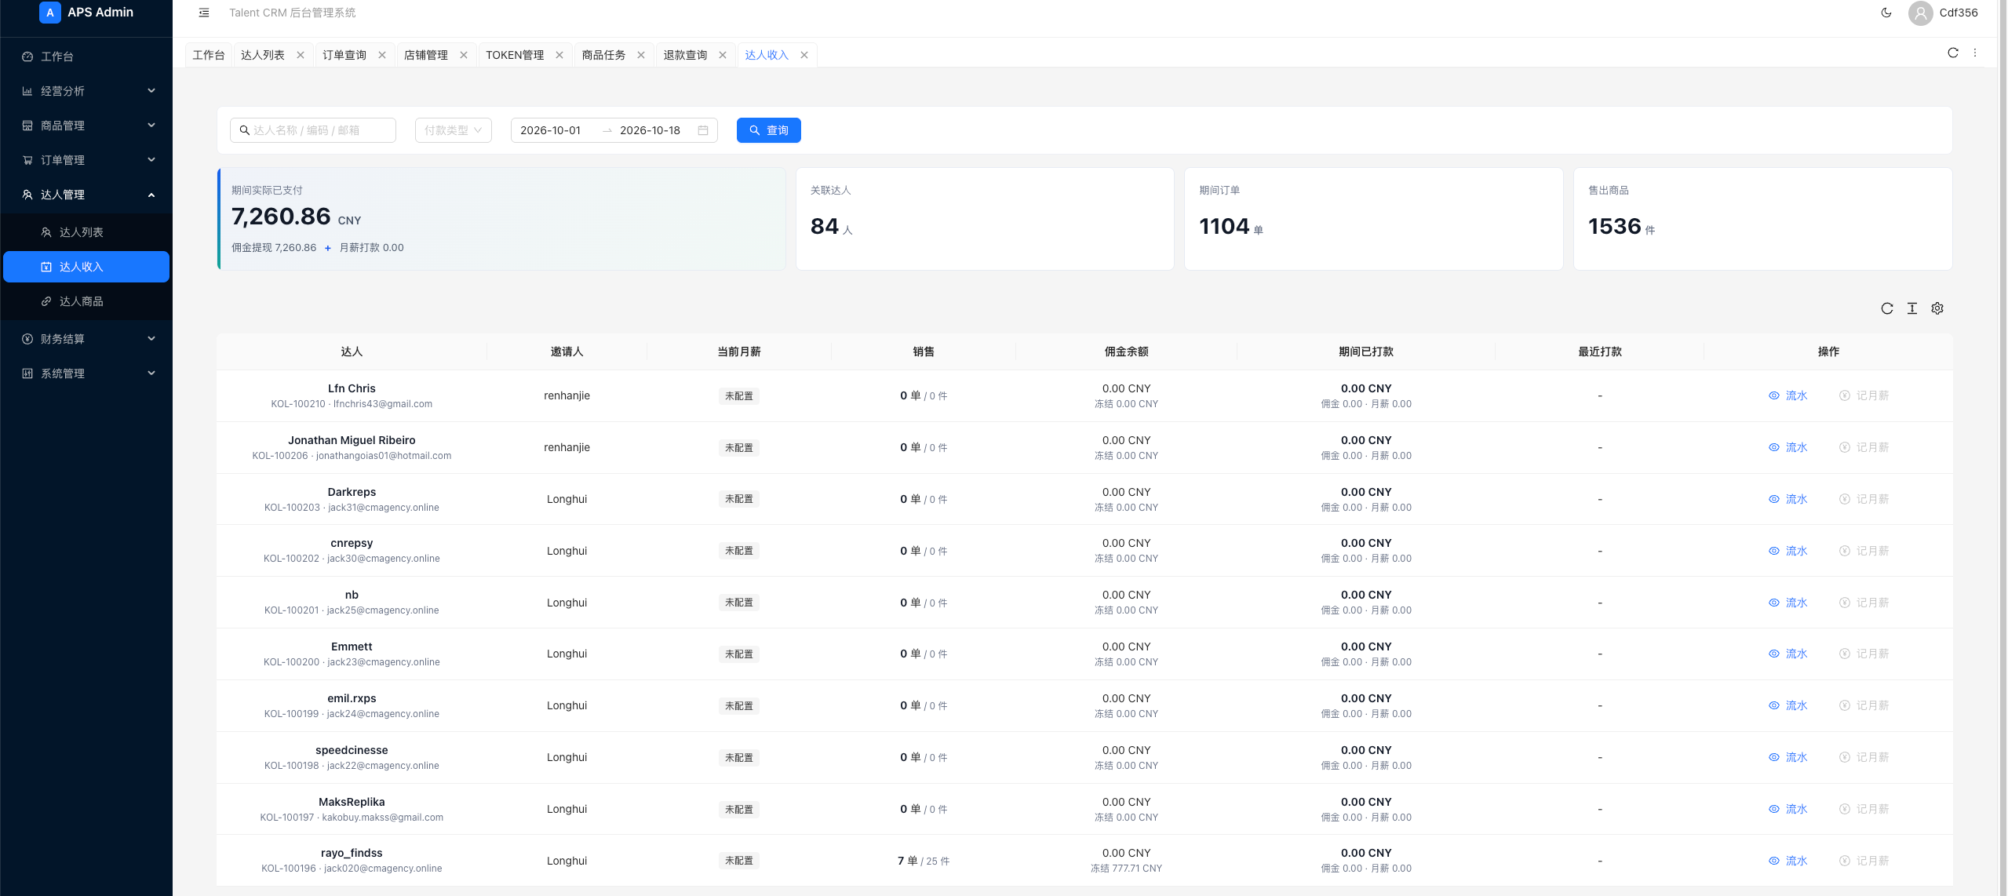
P0 | 预估佣金 → 冻结与可提现 | 11.03 结算配置与提现条件 | “财务结算—结算配置”展示结算币种、最低提现金额及渠道冻结规则，支持授权人员修改并保存；最低提现金额默认200人民币，低于门槛时拦截申请；提现条件同时校验冻结金额、已有申请占用及预付抵扣后的可用余额。渠道冻结规则保留冻结依据及冻结天数配置。 |  | 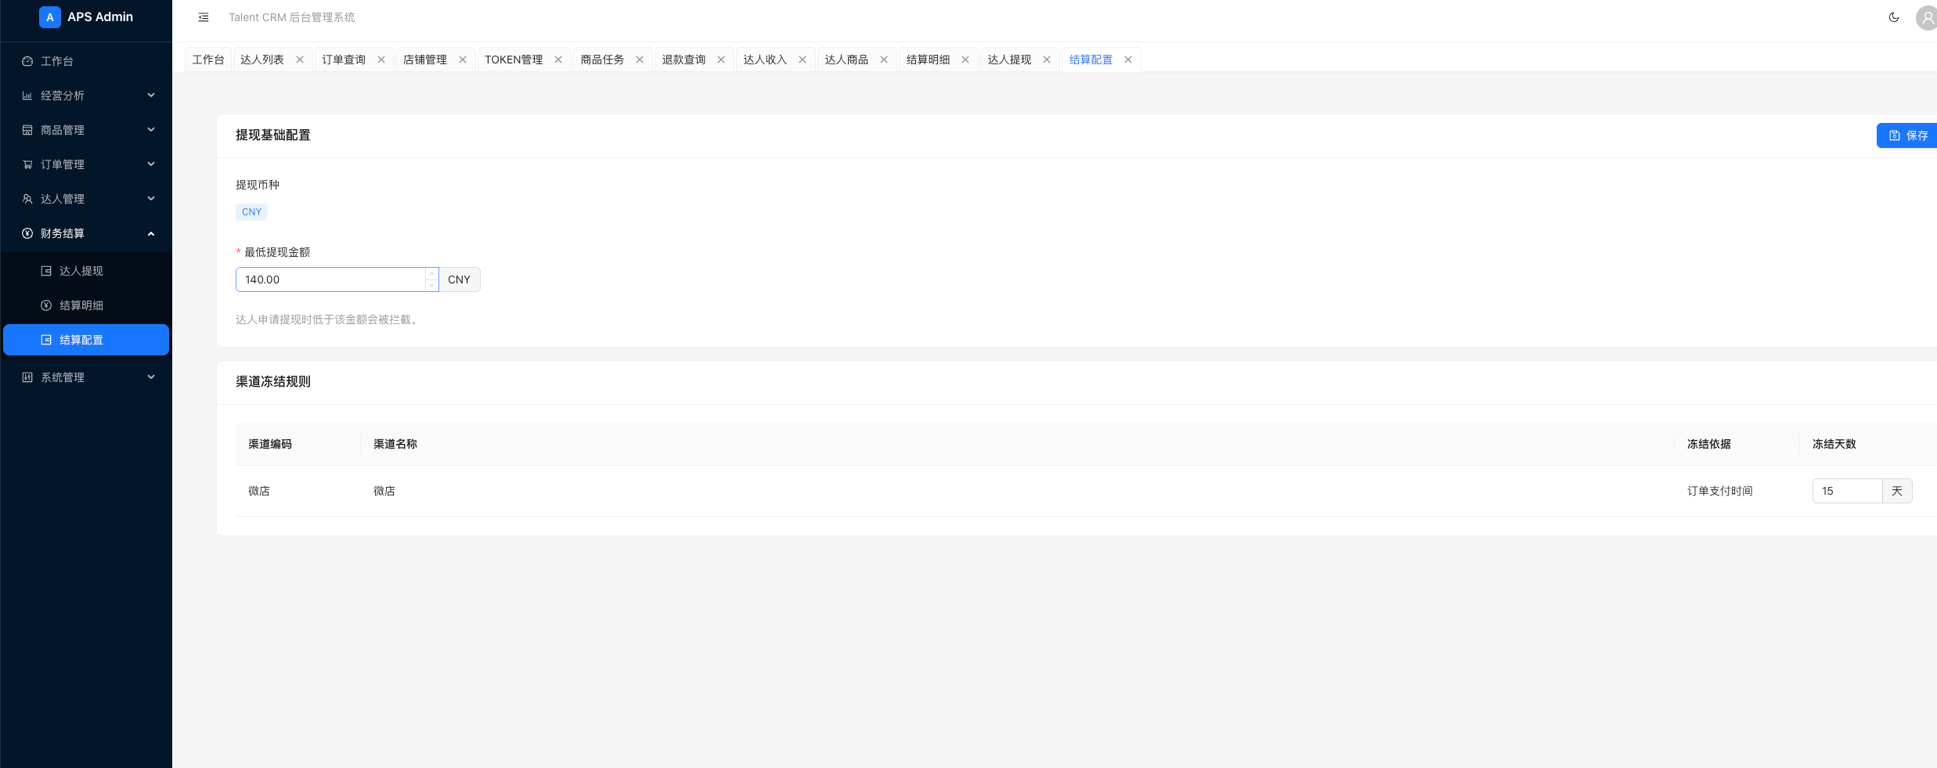
P0 | 达人提交收款账户 | 12.01 PayPal USDT 账户维护 | 每次申请提现时填写收款方式及账户，支持 PayPal、USDT； 按方式填写 PayPal邮箱、收款人姓名、币种，或USDT收款地址、二维码等信息，允许填写申请备注。 收款信息与本次申请关联保存，供商务审核和财务支付时核对。
P0 | 提交 → 所属商务审核 | 12.02 审核驳回与重新提交 | 达人提交后生成唯一编号的提现申请，关联达人、申请金额及收款信息，纳入财务结算任务列表，申请类型为“佣金提现”； 通知当前绑定商务/运营审核，审核人查看申请详情和收款信息，通过后转为“待支付”；驳回须填写原因，达人可修改后重新提交；记录审核人、时间及审核备注。 |  | 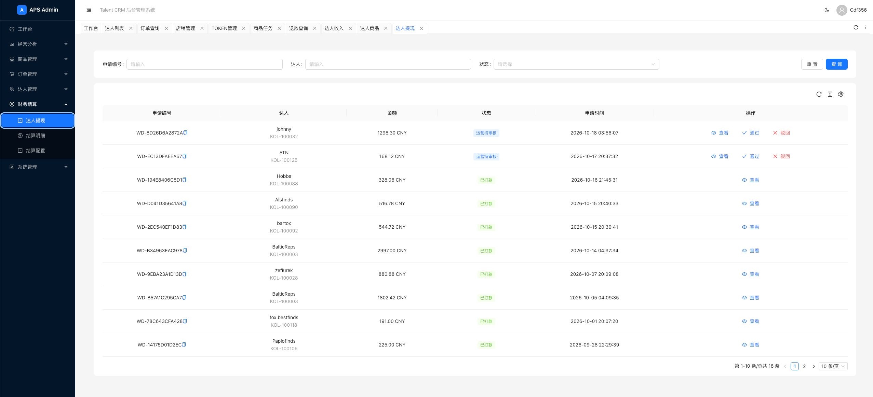
P0 | 结算核对与付款留痕 | 13.01 结算单与付款结果 | 授权人员查看审批通过的佣金提现或达人预付任务，核对金额、币种和收款信息； 系统外完成支付后，登记实际支付金额、币种、支付时间、财务备注及支付凭证，状态统一更新为“已支付”。 关联原申请、审批记录及付款记录，支持查询和导出；同一任务不得重复登记成功支付。 佣金提现更新申请占用及已付金额；达人预付按05.02执行记账及抵扣。
P0 | 查看申请和处理进度 | 13.02 提现记录与状态提示 | 商务查看所属达人的申请，达人查看本人申请； 展示申请编号、申请类型、金额、币种、申请时间、当前状态、审核意见、驳回原因及付款结果。 状态包括待审核、已驳回、待支付、已支付；详情关联原审批单及付款记录。
P0 | 查看申请和处理进度 | 13.03 财务结算任务列表 | 财务结算任务统一展示佣金提现及达人预付，按申请编号、达人、申请类型、状态查询，支持重置、刷新及分页；列表展示申请编号、达人名称及ID、申请类型、金额、币种、状态、申请时间和操作入口，支持复制申请编号。待审核任务按权限显示通过、驳回操作；待支付任务显示支付登记入口；已支付任务查看历史记录。
P0 | 结算核对与付款留痕 | 13.04 申请详情与佣金占用明细 | 详情展示申请编号、类型、达人、金额、币种、状态、收款信息、申请备注、审核备注及财务备注，并关联审批记录和支付凭证。佣金提现明细按订单商品行展示订单号、商品图片、名称、SKU、占用金额及剩余快照，便于核对提现金额来源；达人预付展示预付原因、期望支付日期、附件、是否抵扣及抵扣记录。 |  | 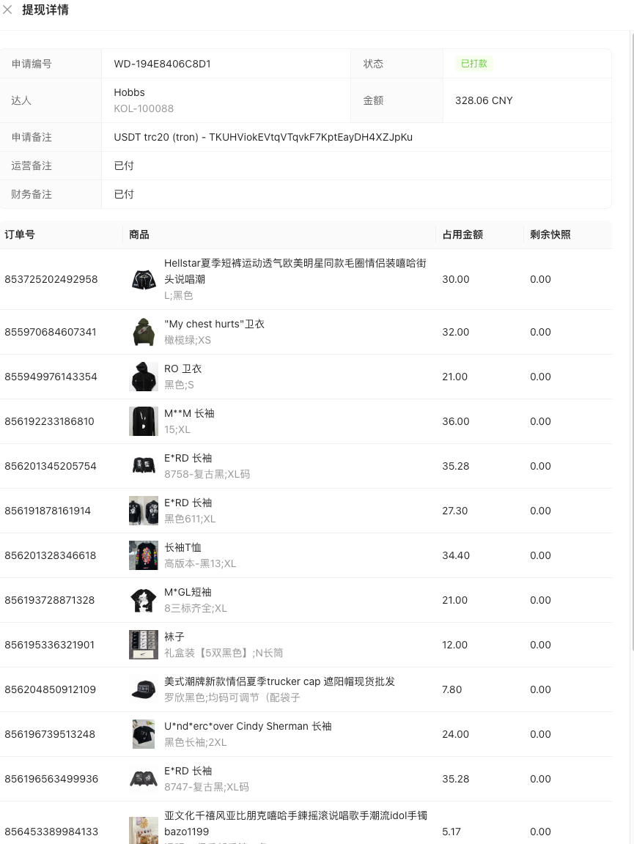
P0 | 结算核对与付款留痕 | 13.05 订单结算明细与账务追溯 | “财务结算—结算明细”按订单号、渠道、店铺查询，支持重置、刷新、分页及订单号复制；列表展示订单号、渠道、店铺、达人、支付金额、退款金额、净增减、达人佣金、佣金比例、店铺获利、账务状态及业务时间。 查看订单清算详情，展示订单汇总及商品级账务流水，包括商品、金额类型、增减方向、金额、比例、主体及达人。账务“已入账”与付款“已支付”分别记录，不能混用。 |  | 